Flygplatskarta
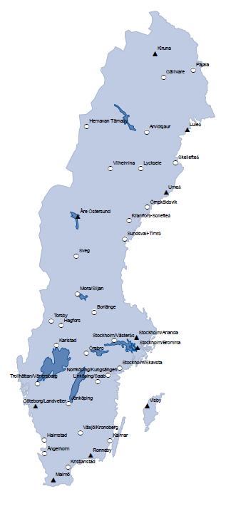
Flygplatser i Sverige där det under 2018 bedrevs linje- och/eller chartertrafik
Swedish airports with scheduled and/or charter traffic in 2018

